Totalt
UTVECKLINGSMÖTE GÖTEBORG BHOGA
Resultat 24/5 2021
Produkter | Utseende i rå form | Mörhet | Saftighet | Smak | Potential
 | Skala 1 -10 x 1 | Skala 1 - 10 x 1 | Skala 1 - 10 x 1 | Skala 1- 10 x 2 | 35-50 poäng = Potentiell Exceptionell råvara
 |  |  |  |  | 30-34 = Utmärkt råvarukvalité
 |  |  |  |  | 25-29 = Hög råvarukvalité
 |  |  |  |  | 20-24 = Standard råvara

1. Vaktel Blekslätten | 6.50 | 7.15 | 6.85 | 14.23 | 34.73
2. Höna Blekslätten | 7.23 | 7.35 | 7.54 | 15.38 | 37.50
3. Mallardanka Blekslätten | 6.92 | 5.15 | 5.27 | 12.31 | 29.65
4. Treraskorsning KLS | 4.85 | 5.77 | 5.58 | 11.54 | 27.70
5. Mangalitsa Blekslätten | 7.81 | 7.31 | 7.65 | 16.15 | 38.90
6. SRB KLS/Jens Olsson | 5.81 | 6.46 | 6.38 | 12.54 | 31,20
7. SRB Böja Stommen | 6.46 | 6.23 | 6.31 | 14.00 | 33.00
8. SRB KLS/Magnus Oskarsson | 7.50 | 7.54 | 7.04 | 14.77 | 36.80
9. SRB/Wagyu Böja Stommen | 7.96 | 7.35 | 6.85 | 13.92 | 36.10
 | 0.00 | 0.00 | 0.00 | 0.00
1. medelvärde = summan av alla värden/ antal värden

Ackumulerade värden
 | utseende rå form | Mörhet | Saftighet | Potential | Saftighet | Smak
1. | 6.50 | 7.15 | 6.85 | 34.73 | 1 | 14.23
2. | 7.23 | 7.35 | 7.54 | 37.50 |  | 15.38
3. | 6.92 | 5.15 | 5.27 | 29.65 |  | 12.31
4. | 4.85 | 5.77 | 5.58 | 27.70 |  | 11.54
5. | 7.81 | 7.31 | 7.65 | 38.90 |  | 16.15
6. | 5.81 | 6.46 | 6.38 | 0.00 |  | 12.54
7. | 6.46 | 6.23 | 6.31 | 33.00 |  | 14.00
8. | 7.50 | 7.54 | 7.04 | 36.80 |  | 14.77
9 | 7.96 | 7.35 | 6.85 |  |  | 13.92
10 | 0.00 | 0.00 | 0.00

 | utseende rå form | Mörhet | Saftighet | Smak | Potential
1. | 6.50 | 7.15 | 6.85 | 14.23 | 34.73
2. | 7.23 | 7.35 | 7.54 | 15.38 | 37.50
3. | 6.92 | 5.15 | 5.27 | 12.31 | 29.65
4. | 4.85 | 5.77 | 5.58 | 11.54 | 27.70
5. | 7.81 | 7.31 | 7.65 | 16.15 | 38.90
6. | 5.81 | 6.46 | 6.38 | 12.54 | 31,20
7. | 6.46 | 6.23 | 6.31 | 14.00 | 33.00
8. | 7.50 | 7.54 | 7.04 | 14.77 | 36.80
9 | 7.96 | 7.35 | 6.85 | 13.92 | 36.10
10 | 0.00 | 0.00 | 0.00 | 0.00 | 0.00

Vaktel
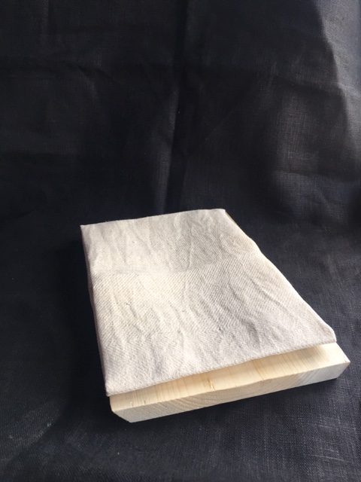

Nummer: | 1
Producent: | Blekslättens gård
Plats: | Blekslättens gård
Ras: | fransk fläskvaktel
Levnadsätt: | I box inomhus
Ålder: | 10 veckor- 70 dagar
Kön: | Höna
Foder: | Foderpelletsfrån lokal foderproducent Edel
 | Slutgödd på korn och libbsticka
Slakteri: | Eget gårdsslakteri
Slaktdatum: | 21 05 21
Slaktvikt: | 240 g
Skållning: | 64°
 | Efterplockning för hand
Nedkylning: | 4° på 24h
Luftfuktighet: | 75%
Tid: | 4 dagar med innanmäte
Plats: | Egen kyl
Förpackning | Insatspåse i gråback
Levererat: | 21 05 24

Antal kockar: | 13
 |  |  |  |  | Bild saknas då alla vaktlar blev styckade*
Kockar | UTSEENDE | MÖRHET | SAFTIGHET | SMAK | Potential
 | Skala 1-10 | Skala 1 - 10 | Skala 1-10 | Skala 1 - 10 | 35-50 poäng = Exceptionell råvara
 | x 1 | x 1 |  | x 2 | 30-34 = Utmärkt råvarukvalité
 |  |  |  |  | 25-29 = Hög råvarukvalité |  |  | Utseende | Mörhet | Saftighet | Smak | Total
 |  |  |  |  | 20-24 = Standard råvara |  | Kock 1 | 7 | 8 | 6 | 8
Kock 1 | 7 | 8 | 6 | 8 |  |  | Kock2 | 7 | 6 | 7 | 6
Kock2 | 7 | 6 | 7 | 6 |  |  | Kock 3 | 8 | 8 | 8 | 8
Kock 3 | 8 | 8 | 8 | 8 |  |  | Kock 4 | 6 | 7 | 7 | 7
Kock 4 | 6 | 7 | 7 | 7 |  |  | Kock 5 | 7 | 7 | 6 | 7
Kock 5 | 7 | 7 | 6 | 7 |  |  | Kock 6 | 6 | 8 | 7 | 7
Kock 6 | 6 | 8 | 7 | 7 |  |  | #REF! | #REF! | #REF! | #REF! | #REF!
Kock 7 | 8 | 9 | 9 | 8
Kock 8 | 7 | 8.5 | 8 | 8
Kock 9 | 6 | 6 | 5 | 7
Kock 10 | 5 | 6 | 6 | 7
Kock 11 | 6 | 7 | 7 | 7
Kock 12 | 7 | 8 | 7 | 8
Kock 13 | 4.5 | 4.5 | 6 | 4.5
summa | 84.5 | 93 | 89 | 185 | 34.73
potential | 6.50 | 7.15 | 6.85 | 14.23 | 34.7

TILLAGNINGSPROTOKOLL |  |  |  |  | KOCKARNAS KOMMENTARER:
Förpackning: | Insatspåse kartong |  |  |  | Utseende i rå form: | Torr fin fast viss hängning med fin hantering i styckningen
Utseende: | Torr och fin |  |  |  |  | Lite fett på fågeln men en ljus ton i färgen
Tillagning: | Stekt på kronan i panna |  |  |  |  | En liten fin vaktel
 |  |  |  |  |  | Önskar lite fetare större storlek hängd med innanmäte 4-7 dagar
Metod: | Rationalugn |  |  |  | Mörhet: | Bra mörhet i låren
Salt: | Havssalt |  |  |  |  | Gott tugg
Temperatur: | 130°
Före: |  |  |  |  | Saftighet: | Mycket saftig mild köttig med en lite mjuk textur
Efter: | 34° |  |  |  |  | Bra munkänsla med korta mjuka fibrer
Ur ugn: | 52-54° |  |  |  |  | Låret är bra motstånd med bröstet är lite väl mjukt.
Efter vila: |  |  |  |  | Smak: | Mellan djupsmak med lite nötighet
 |  |  |  |  |  | Bra fräsch fågelsmak med en liten god syra
Kommenter EXRÅ: | Mycket fint hanterad. |  |  |  |  | God smak med en tydlig och angenäm vaktelsmak
 | Fin torrhet i vaktelskinnet |  |  |  |  | Fetare smak än den ser ut

BlekslättenHöna
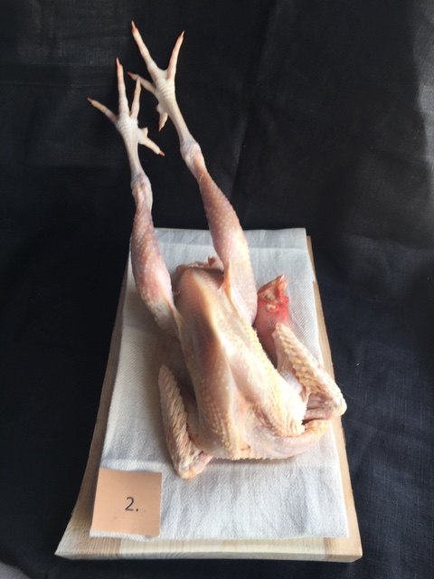

Nummer: | 2
Producent: | Blekslättens gård
Plats: | Blekslättens gård
Ras: | tysk buskhöna
Levnadsätt: | Frigående
Ålder: | 10 veckor- 70 dagar
Kön: | Höna
Foder: | Foderpelletsfrån lokal foderproducent Edel
 | Slutgödd på korn
Slakteri: | Eget gårdsslakteri transport 10 m.
Slaktdatum: | 21 05 21
Slaktvikt: | 2800 g
Skållning: | 64°
Nedkylning: | 4° efterplockning för hand
Luftfuktighet: | 75%
Tid: | 4 dagar med innanmäte
Plats: | egen kyl
Förpackning | Insatspåse i gråback
Levererat: | 21 05 24
Antal kockar: | 13

Kockar | UTSEENDE | MÖRHET | SAFTIGHET | SMAK | Potential
 | Skala 1-10 | Skala 1 - 10 | Skala 1-10 | Skala 1 - 10 | 35-50 poäng = Exceptionell råvara
 | x 1 | x 1 |  | x 2 | 30-34 = Utmärkt råvarukvalité
 |  |  |  |  | 25-29 = Hög råvarukvalité |  |  | Utseende | Mörhet | Saftighet | Smak | Total
 |  |  |  |  | 20-24 = Standard råvara |  | Kock 1 | 8 | 7 | 8 | 9
Kock 1 | 8 | 7 | 8 | 9 |  |  | Kock2 | 9 | 7 | 7 | 8
Kock2 | 9 | 7 | 7 | 8 |  |  | Kock 3 | 7 | 8 | 8 | 7
Kock 3 | 7 | 8 | 8 | 7 |  |  | Kock 4 | 7 | 7 | 7 | 8
Kock 4 | 7 | 7 | 7 | 8 |  |  | Kock 5 | 7 | 7 | 8 | 8
Kock 5 | 7 | 7 | 8 | 8 |  |  | Kock 6 | 7 | 8 | 8 | 8
Kock 6 | 7 | 8 | 8 | 8 |  |  | #REF! | #REF! | #REF! | #REF! | #REF!
Kock 7 | 8 | 8 | 8 | 8
Kock 8 | 7 | 7.5 | 7 | 7
Kock 9 | 7 | 8 | 9 | 9
Kock 10 | 7 | 8 | 9 | 9
Kock 11 | 7 | 8 | 8 | 7
Kock 12 | 8 | 7 | 7 | 7.5
Kock 13 | 5 | 5 | 4 | 4.5
summa | 94 | 95.5 | 98 | 200 | 37.50
potential | 7.23 | 7.35 | 7.54 | 15.38 | 37.50

TILLAGNINGSPROTOKOLL |  |  |  |  | KOCKARNAS KOMMENTARER:
Förpackning: | Insatspåse kartong |  |  |  | Utseende i rå form: | Torr fin doft av höns med ett helt fint torrt skinn
Utseende: |  |  |  |  |  | Några små fjädrar kvar med en fin beige gul färg
Tillagning: | Stekt på kronan i panna |  |  |  |  | Något mager med ljus färg och mörkare lår.
Metod: | Rationalugn
Salt: | Havssalt |  |  |  | Mörhet: | Lite mer motstånd i lår
Temperatur ugn: | 130° |  |  |  |  | Vitt fint mört bröstkött
Före:
Efter: | 42° |  |  |  | Saftighet: | Mycket bra munkänsla med bra tuggmotstånd
Ur ugn: | 51° |  |  |  |  | Hög saftighet med en bra textur som är mer i låren.
Efter vila: |  |  |  |  |  | Kött och josighet håller ihop bra, perfekt!!
Tid i ugn: |  |  |  |  | Smak: | Djup långvarig smak med intensiv hög smörig umami.
Vila tid: |  |  |  |  |  | En tydlig järnig smak, viss hängsmak och liten syrlighet

Kommenter EXRÅ: | Perfekt torrhet i skinnet.
 | Steka skinnet på låret hårdare
 | Mycket spännande ras som vi provar första gången.
 | Varsamt hanterad med fint hantverk

BlekslättenAnka
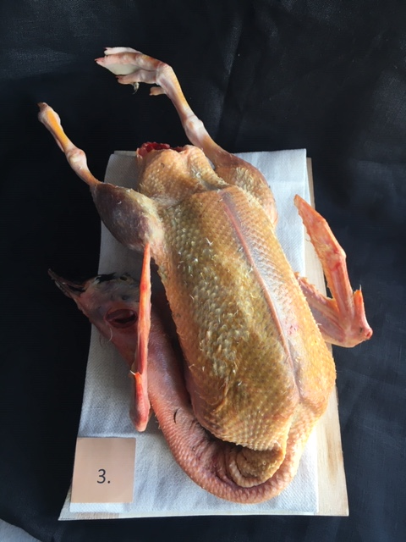

Nummer: | 3
Producent: | Blekslättens gård
Plats: | Blekslättens gård
Ras: | Mullard
Levnadsätt: | Frigående
Ålder: | 40 veckor
Kön: | Steril Hane
Foder: | Foderpelletsfrån lokal foderproducent Edel
 | Slutgödd på korn och libbsticka
Slakteri: | Eget gårdsslakteri transport 10 m.
Slaktdatum: | 21 05 21
Slaktvikt: | 2800 g
Skållning: | 64°
Nedkylning: | 4° efterplockning för hand
Luftfuktighet: | 75%
Tid: | 4 dagar med innanmäte
Plats: | egen kyl
Förpackning | Insatspåse i gråback
Levererat: | 21 05 24
Antal kockar: | 13

Kockar | UTSEENDE | MÖRHET | SAFTIGHET | SMAK | Potential
 | Skala 1-10 | Skala 1 - 10 | Skala 1-10 | Skala 1 - 10 | 35-50 poäng = Exceptionell råvara
 | x 1 | x 1 |  | x 2 | 30-34 = Utmärkt råvarukvalité
 |  |  |  |  | 25-29 = Hög råvarukvalité |  |  | Utseende | Mörhet | Saftighet | Smak | Total
 |  |  |  |  | 20-24 = Standard råvara |  | Kock 1 | 7 | 5 | 4.5 | 6
Kock 1 | 7 | 5 | 4.5 | 6 |  |  | Kock2 | 7 | 6 | 6 | 7
Kock2 | 7 | 6 | 6 | 7 |  |  | Kock 3 | 7 | 6 | 7 | 7
Kock 3 | 7 | 6 | 7 | 7 |  |  | Kock 4 | 7 | 4 | 5 | 6
Kock 4 | 7 | 4 | 5 | 6 |  |  | Kock 5 | 8 | 3 | 3 | 5
Kock 5 | 8 | 3 | 3 | 5 |  |  | Kock 6 | 7 | 5 | 5 | 5
Kock 6 | 7 | 5 | 5 | 5 |  |  | Kock 7 | 8 | 6 | 6 | 6
Kock 7 | 8 | 6 | 6 | 6 |  |  | Kock 8 | 7.5 | 5.5 | 5.5 | 6
Kock 8 | 7.5 | 5.5 | 5.5 | 6 |  |  | Kock 9 | 7 | 5 | 5 | 6
Kock 9 | 7 | 5 | 5 | 6 |  |  | Kock 10 | 5 | 5 | 6 | 6
Kock 10 | 5 | 5 | 6 | 6 |  |  | Kock 11 | 6 | 6 | 6.5 | 7
Kock 11 | 6 | 6 | 6.5 | 7 |  |  | Kock 12 | 7 | 5.5 | 4.5 | 7
Kock 12 | 7 | 5.5 | 4.5 | 7 |  |  | Kock 13 | 6.5 | 5 | 4.5 | 6
Kock 13 | 6.5 | 5 | 4.5 | 6 |  |  | Kock 14 | #REF! | #REF! | #REF! | #REF!
summa | 90 | 67 | 68.5 | 160 | 29.65
potential | 6.92 | 5.15 | 5.27 | 12.31 | 29.7

TILLAGNINGSPROTOKOLL |  |  |  |  | KOCKARNAS KOMMENTARER:
Förpackning: | Insatspåse pappkartong |  |  |  | Utseende i rå form: | Djupt myskig doft med en hel del fjäderpinnar kvar. Gul mörk färg med torr hel fin helhet
Utseende: | Topp! |  |  |  |  | Ser hängd ut med mörkröda toner
Tillagning: | Stekt på kronan i panna |  |  |  |  | Önskar fjädrar kvar på huvudet!
Metod: | Rationalugn
Salt: | Havssalt |  |  |  | Mörhet: | Något tuggigt med mager känsla framförallt låren med den tillagningen
Temperatur ugn: | 130° |  |  |  |  | Skinnet upplevs mycket tuggigt
Före: |  |  |  |  |  | Tillaga låret på annat sätt!
Efter: | 26° |  |  |  | Saftighet: | Saftigheten släpper snabbt
Ur ugn: | 49-51° |  |  |  |  | Texturen är bra, lite torr!
Efter vila:
Tid i ugn: |  |  |  |  | Smak: | Intensiv lång djup smak som ligger kvar länge.
Vila tid: |  |  |  |  |  | Lätt syra i smaken med järnigt/blodig smak
 |  |  |  |  |  | Mycket vilttoner skog moget
Kommenter EXRÅ: | Mycket fint hanterad i styckningen.

KLS Gris
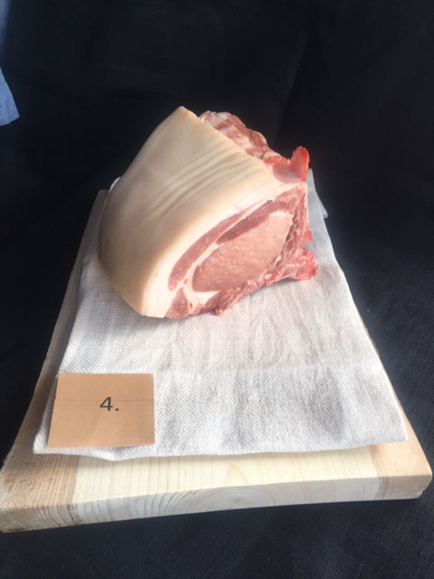

Nummer: | 4
Producent:
Plats: | KLS
Ras: | Treraskorsning/Piggham
Levnadsätt:
Ålder:
Kön:
Foder:
Slakteri: | KLS
Slaktdatum:
Slaktvikt: | 89 kg
Formklass:
Fettklass:
Nedkylning:
Hängning hel/halv:
Nedskärning detalj:
Hängmörning:
Förpackning
Levererat: | 21 05 24
Antal kockar: | 13

Kockar | UTSEENDE | MÖRHET | SAFTIGHET | SMAK | Potential
 | Skala 1-10 | Skala 1 - 10 | Skala 1-10 | Skala 1 - 10 | 35-50 poäng = Exceptionell råvara
 | x 1 | x 1 |  | x 2 | 30-34 = Utmärkt råvarukvalité
 |  |  |  |  | 25-29 = Hög råvarukvalité |  |  | Utseende | Mörhet | Saftighet | Smak | Total
 |  |  |  |  | 20-24 = Standard råvara |  | Kock 1 | 4.5 | 4 | 5 | 5
Kock 1 | 4.5 | 4 | 5 | 5 |  |  | Kock2 | 5 | 6 | 6 | 5
Kock2 | 5 | 6 | 6 | 5 |  |  | Kock 3 | 5 | 6 | 6 | 6
Kock 3 | 5 | 6 | 6 | 6 |  |  | Kock 4 | 5 | 6 | 6 | 6
Kock 4 | 5 | 6 | 6 | 6 |  |  | Kock 5 | 4 | 5 | 4 | 6
Kock 5 | 4 | 5 | 4 | 6 |  |  | Kock 6 | 5 | 6 | 6 | 7
Kock 6 | 5 | 6 | 6 | 7 |  |  | Kock 7 | 6 | 7 | 6 | 6
Kock 7 | 6 | 7 | 6 | 6 |  |  | Kock 8 | 4.5 | 6.5 | 6.5 | 5.5
Kock 8 | 4.5 | 6.5 | 6.5 | 5.5 |  |  | Kock 9 | 5 | 6 | 6 | 7
Kock 9 | 5 | 6 | 6 | 7 |  |  | Kock 10 | 5 | 6 | 6 | 6
Kock 10 | 5 | 6 | 6 | 6 |  |  | Kock 11 | 4.5 | 6 | 5.5 | 5.5
Kock 11 | 4.5 | 6 | 5.5 | 5.5 |  |  | Kock 12 | 5 | 5 | 4 | 3.5
Kock 12 | 5 | 5 | 4 | 3.5 |  |  | Kock 13 | 4.5 | 5.5 | 5.5 | 6.5
Kock 13 | 4.5 | 5.5 | 5.5 | 6.5 |  |  | Kock 14 | #REF! | #REF! | #REF! | #REF!
summa | 63 | 75 | 72.5 | 150 | 27.73
potential | 4.85 | 5.77 | 5.58 | 11.54 | 27.7

TILLAGNINGSPROTOKOLL |  |  |  |  | KOCKARNAS KOMMENTARER:
Förpackning: | Insatspåse |  |  |  | Utseende i rå form: | Lite insprängt fett med en viss hängdoft
Utseende: |  |  |  |  |  | Plus för fettkappan är kvar på en vanlig gris.
Tillagning: | Stekt i panna på benet i 3 cm skivor |  |  |  |  | Något väl mjuk/slapp
Metod: | Rationalugn |  |  |  |  | Ljus färg
Salt: | Havssalt |  |  |  | Mörhet: | Bra munkänsla med något tugg
Temperatur ugn: | 130°
Före:
Efter: | 32° |  |  |  | Saftighet: | Längre fibrer med liten saftighet med tanke på stekgrad
Ur ugn: |  |  |  |  |  | Saftigeht är bra med bra fett
Efter vila:
Tid i ugn: |  |  |  |  | Smak: | Mild kort smak med ett gott fett som har viss karaktär
Vila tid: |  |  |  |  |  | God angenäm mild smak i kortaste laget
 |  |  |  |  |  | Saknar tydlighet i smaken
Kommenter EXRÅ: | Här har köttet och fettkappan släppt från ryggbenet.
 | Något lite benflisor, anings blöt
 | Nogrannare styckning behövs.

Mangalitsa
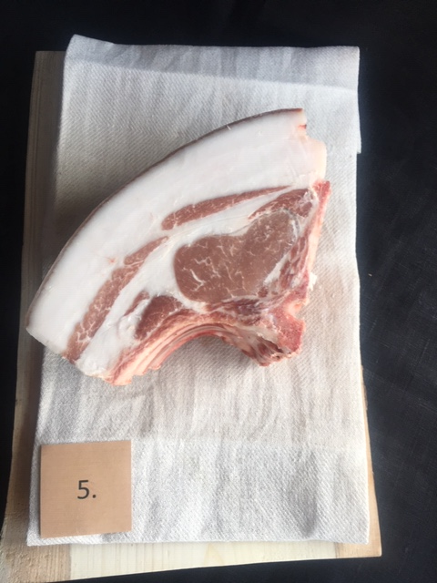

Nummer: | 5
Producent: | Blekslättens gård
Plats: | Blekslättens gård
Ras: | Mangalica
Levnadsätt: | Frigående i hage
Ålder: | 9 månader
Kön: | Gylta
Foder: | Lokalt spannmål, proteinkoncentrat med
 | aminosyror från lokalfoderproducent
Slakteri: | Mariebergs Slakteri
 | Körs 2 & 2 i egen transport 10 maj
Slaktdatum: | 21 05 11
Slaktvikt: | 86 kg
Fettköttprocent: | 45%
Nedkylning: | Luftigt i fallande kyla 4° 75%
Hängning hel/halv: | 7 dagar helkropp
Nedskärning detalj: | 21 05 17
Hängmörning: | 7 dagar på stock 4° 75%
Förpackning | Insatspåse gråback
Levererat: | 21 05 24
Antal kockar: | 13

Kockar | UTSEENDE | MÖRHET | SAFTIGHET | SMAK | Potential
 | Skala 1-10 | Skala 1 - 10 | Skala 1-10 | Skala 1 - 10 | 35-50 poäng = Exceptionell råvara
 | x 1 | x 1 |  | x 2 | 30-34 = Utmärkt råvarukvalité
 |  |  |  |  | 25-29 = Hög råvarukvalité |  |  | Utseende | Mörhet | Saftighet | Smak | Total
 |  |  |  |  | 20-24 = Standard råvara |  | Kock 1 | 9 | 8 | 8 | 9
Kock 1 | 9 | 8 | 8 | 9 |  |  | Kock2 | 8 | 6 | 7 | 8
Kock2 | 8 | 6 | 7 | 8 |  |  | Kock 3 | 7 | 8 | 8 | 8
Kock 3 | 7 | 8 | 8 | 8 |  |  | Kock 4 | 7 | 6 | 7 | 7
Kock 4 | 7 | 6 | 7 | 7 |  |  | Kock 5 | 7 | 7 | 8 | 9
Kock 5 | 7 | 7 | 8 | 9 |  |  | Kock 6 | 8 | 6 | 7 | 7
Kock 6 | 8 | 6 | 7 | 7 |  |  | Kock 7 | 9 | 9 | 9 | 8
Kock 7 | 9 | 9 | 9 | 8 |  |  | Kock 8 | 7.5 | 7 | 7 | 7.5
Kock 8 | 7.5 | 7 | 7 | 7.5 |  |  | Kock 9 | 7 | 7 | 8 | 8
Kock 9 | 7 | 7 | 8 | 8 |  |  | Kock 10 | 9 | 9 | 8 | 9
Kock 10 | 9 | 9 | 8 | 9 |  |  | Kock 11 | 6.5 | 8 | 7.5 | 8
Kock 11 | 6.5 | 8 | 7.5 | 8 |  |  | Kock 12 | 9.5 | 8 | 8.5 | 9
Kock 12 | 9.5 | 8 | 8.5 | 9 |  |  | Kock 13 | 7 | 6 | 6.5 | 7.5
Kock 13 | 7 | 6 | 6.5 | 7.5 |  |  | Kock 14 | #REF! | #REF! | #REF! | #REF!
summa | 101.5 | 95 | 99.5 | 210 | 38.92
potential | 7.81 | 7.31 | 7.65 | 16.15 | 38.9

TILLAGNINGSPROTOKOLL |  |  |  |  | KOCKARNAS KOMMENTARER:
Förpackning: | Blå insatspåse |  |  |  | Utseende i rå form: | Mycket fett 30% 70% med en torr känsla på råvaran, hängd?
Utseende: |  |  |  |  |  | Djup doft med mörk svål och ett mörkare kött
Tillagning: | Stekt i panna på benet i 3 cm skivor |  |  |  |  | Bra marmorering
Metod: | Rationalugn
Salt: | Havssalt |  |  |  | Mörhet: | Mycket fett med bra mörhet
Temperatur ugn: | 130° |  |  |  |  | Bra med motstånd och tugg
Före:
Efter: | 36° |  |  |  | Saftighet: | Bra munkänsla med en saftighet rakt igenom
Ur ugn: | 52° |  |  |  |  | Bra textur med perfekta fibrer!
Efter vila:
Tid i ugn: |  |  |  |  | Smak: | Djup smörig smak, lång smak med svamp, umami sötma, komplex.
Vila tid: |  |  |  |  |  | Stallighet med god grissmak
 |  |  |  |  |  | Mycket god smak på fettet som kompletterar köötet nötigt och smörigt
Kommenter EXRÅ: | Något sned sågad med lite benflisor.
 | Fint hanterad på det hela.

KLS
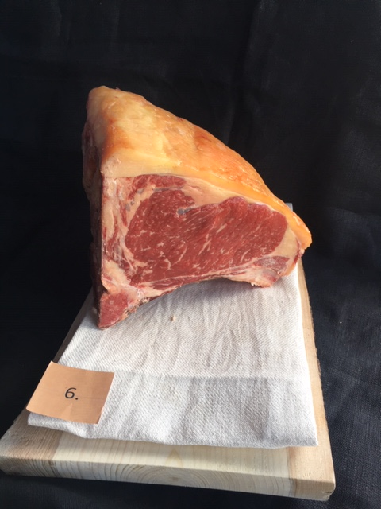
Nummer: | 6
Producent: | Bo Karlsson
Plats: | Jordtorpsgård
Ras: | SRB
Levnadsätt: | Hagmark runt gården
Ålder: | 81 månader
Kön: | Ko
Foder: | 2 första dag råmjölk.Helmjölk i 2,5 mån, Kalv får djuret kraftfoder och råbashö.
 | Senare går över till en fodermix ca 40% vallfoder, 40 % majs och 20% HP massa

Slakteri: | KLS Ugglarps Kalmar
 | Djurtransport 21 05 10
Slaktdatum: | 21 05 10
Slaktvikt: | 377 kg
Formklass: | O-
Fettklass: | 3+
Marmoreringsklass: | 5
Nedkylning: | Chockkyl 2-4 grader, tiden i chockkyl är enligt
 | den nedkylningsrutiner som finns och när på dagen djuret kommer in
Hängning hel/halv: | Helfallet hänger i två dygn före styckning i 5 grader
Nedskärning detalj: | 21 05 12
Hängmörning: | På stock i 5,5° i luftfuktighet 72,3%
Förpackning | Insatspåse i kartong
Levererat: | 21 05 24
Antal kockar: | 13

Kockar | UTSEENDE | MÖRHET | SAFTIGHET | SMAK | Potential
 | Skala 1-10 | Skala 1 - 10 | Skala 1-10 | Skala 1 - 10 | 35-50 poäng = Exceptionell råvara
 | x 1 | x 1 |  | x 2 | 30-34 = Utmärkt råvarukvalité
 |  |  |  |  | 25-29 = Hög råvarukvalité |  |  | Utseende | Mörhet | Saftighet | Smak | Total
 |  |  |  |  | 20-24 = Standard råvara |  | Kock 1 | 5 | 5 | 6 | 8.5
Kock 1 | 5 | 5 | 6 | 8.5 |  |  | Kock2 | 6 | 8 | 6 | 3
Kock2 | 6 | 8 | 6 | 3 |  |  | Kock 3 | 6 | 6 | 6 | 6
Kock 3 | 6 | 6 | 6 | 6 |  |  | Kock 4 | 5 | 6 | 7 | 6
Kock 4 | 5 | 6 | 7 | 6 |  |  | Kock 5 | 6 | 6 | 6 | 7
Kock 5 | 6 | 6 | 6 | 7 |  |  | Kock 6 | 6 | 7 | 7 | 7
Kock 6 | 6 | 7 | 7 | 7 |  |  | Kock 7 | 7 | 7 | 7 | 7
Kock 7 | 7 | 7 | 7 | 7 |  |  | Kock 8 | 6.5 | 6.5 | 6 | 6
Kock 8 | 6.5 | 6.5 | 6 | 6 |  |  | Kock 9 | 6 | 7 | 7 | 7
Kock 9 | 6 | 7 | 7 | 7 |  |  | Kock 10 | 6 | 7 | 7 | 7
Kock 10 | 6 | 7 | 7 | 7 |  |  | Kock 11 | 4.5 | 6 | 5 | 5
Kock 11 | 4.5 | 6 | 5 | 5 |  |  | Kock 12 | 6 | 6.5 | 7 | 6
Kock 12 | 6 | 6.5 | 7 | 6 |  |  | Kock 13 | 5.5 | 6 | 6 | 6
Kock 13 | 5.5 | 6 | 6 | 6 |  |  | Kock 14 | #REF! | #REF! | #REF! | #REF!
summa | 75.5 | 84 | 83 | 163 | 31.19
potential | 5.81 | 6.46 | 6.38 | 12.54 | 31.2

TILLAGNINGSPROTOKOLL |  |  |  |  | KOCKARNAS KOMMENTARER:
Förpackning: | Insatspåse kartong |  |  |  | Utseende i rå form: | Gulorange fett med mörkrött kött
Utseende: |  |  |  |  |  | Lätt fuktigt i köttet med liten marmorering
Tillagning: | Brynt i panna i 3 cm skivor
Metod: | Rationalugn
Salt: | Havssalt |  |  |  | Mörhet: | Bra, något torr men överlag mör.
Temperatur ugn: | 130° |  |  |  |  | Bra trots blankt utseende
Före:
Efter: | 25° |  |  |  | Saftighet: | Fintrådig textur
Ur ugn: | 52° |  |  |  |  | Kappan är seg men god smak
Efter vila: |  |  |  |  |  | Torr fiber struktur som är lite mager.
Tid i ugn: |  |  |  |  | Smak: | Viss hängd smak, gräddigt smörigt fett. Gräsigt.
Vila tid: |  |  |  |  |  | Förvånandsvärt djup smak med den mjuka konsistensen på köttet.
 |  |  |  |  |  | Ren smak utan wow! Ost fett liten nötig
Kommenter EXRÅ: | Lite skev i kappan med en fin rak klyvning |  |  |  |  | Köttet upplevs neutralt men fettet smakar mycket mer.
 | Väldigt fuktig i snittytan

SRB BÖJA
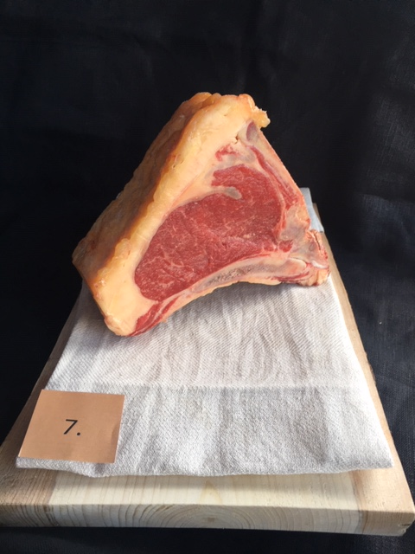

Nummer: | 7
Producent: | Böja Stommen
Plats: | Böja, Skara
Ras: | SRB 100%
Levnadsätt: | Lösdrift & bete,
Ålder: | 49 månader
Kön: | Ko
Foder: | Mjölk 10v, bete, ensilage & hö
Slakteri: | -
Slaktdatum: | 21 04 29
Slaktvikt: | 355 kg
Formklass: | O+
Fettklass: | 4-
Nedkylning: | Långsam till under 6° på 24h
Hängning hel/halv: | Bäckenbenhäng helkropp 20 dag
Nedskärning detalj: | 21 05 18
Hängmörning: | Vidare på stock 2,5° ca 75%
Förpackning | Vaxxat papper
Levererat: | 21 05 24
Antal kockar: | 13

Kockar | UTSEENDE | MÖRHET | SAFTIGHET | SMAK | Potential
 | Skala 1-10 | Skala 1 - 10 | Skala 1-10 | Skala 1 - 10 | 35-50 poäng = Exceptionell råvara
 | x 1 | x 1 |  | x 2 | 30-34 = Utmärkt råvarukvalité
 |  |  |  |  | 25-29 = Hög råvarukvalité |  |  | Utseende | Mörhet | Saftighet | Smak | Total
 |  |  |  |  | 20-24 = Standard råvara |  | Kock 1 | 5 | 5 | 5 | 6
Kock 1 | 5 | 5 | 5 | 6 |  |  | Kock2 | 6 | 5 | 5 | 7
Kock2 | 6 | 5 | 5 | 7 |  |  | Kock 3 | 7 | 7 | 7 | 8
Kock 3 | 7 | 7 | 7 | 8 |  |  | Kock 4 | 6 | 6 | 6 | 6
Kock 4 | 6 | 6 | 6 | 6 |  |  | Kock 5 | 8 | 6 | 7 | 7
Kock 5 | 8 | 6 | 7 | 7 |  |  | Kock 6 | 6 | 6 | 7 | 7
Kock 6 | 6 | 6 | 7 | 7 |  |  | Kock 7 | 8 | 8 | 8 | 8
Kock 7 | 8 | 8 | 8 | 8 |  |  | Kock 8 | 6 | 6 | 6 | 6
Kock 8 | 6 | 6 | 6 | 6 |  |  | Kock 9 | 7 | 8 | 6 | 8
Kock 9 | 7 | 8 | 6 | 8 |  |  | Kock 10 | 7 | 6 | 6 | 7
Kock 10 | 7 | 6 | 6 | 7 |  |  | Kock 11 | 7 | 7 | 7 | 8.5
Kock 11 | 7 | 7 | 7 | 8.5 |  |  | Kock 12 | 5 | 5 | 5 | 5.5
Kock 12 | 5 | 5 | 5 | 5.5 |  |  | Kock 13 | 6 | 6 | 7 | 7
Kock 13 | 6 | 6 | 7 | 7 |  |  | Kock 14 | #REF! | #REF! | #REF! | #REF!
summa | 84 | 81 | 82 | 182 | 33.00
potential | 6.46 | 6.23 | 6.31 | 14.00 | 33.0

TILLAGNINGSPROTOKOLL |  |  |  |  | KOCKARNAS KOMMENTARER:
Förpackning: |  |  |  |  | Utseende i rå form: | Fin fettkappa med ett mörkt rött kött som ser hängt ut.
Utseende: |  |  |  |  |  | Väldigt liten marmorering med ett fast kött
Tillagning: | Brynt i panna i 3 cm skivor |  |  |  |  | Gulorangerosa fett
Metod: | Rationalugn
Salt: | Havssalt |  |  |  | Mörhet: | Mörheten är inte så stor
Temperatur ugn: | 130° |  |  |  |  | Neutralt tugg!
Före:
Efter: | 25° |  |  |  | Saftighet: | Ok saftighet med längre fibrer och djup intensiv
Ur ugn: | 52° |  |  |  |  | Torrare på slutet
Efter vila:
Tid i ugn: |  |  |  |  | Smak: | Tydligt umami med hängd smak, läder, smörig
Vila tid: |  |  |  |  |  | Djupare nötsmak. Gräddighet
 |  |  |  |  |  | Tydlig hängsmak i fettet med en mild biffsmak i kött
Kommenter EXRÅ: | Fint klyvd dock med lite benflis kvar. |  |  |  |  | Kort smak

SRB KLS
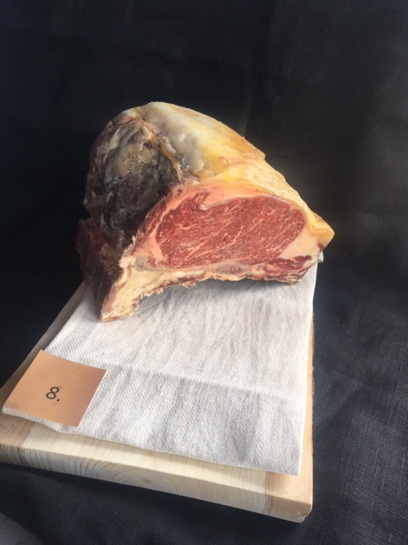

Nummer: | 8
Producent: | Magnus Oscarsson
Plats: | Knäppinge gård, Öland
Ras: | SRB
Levnadsätt: | Lösdrift i stall & sommar ute på Allvaret
Ålder: | 52 månader
Kön: | Ko
Slakteri: | KLS Ugglarps
Slaktdatum: | 2021 04 06
Slaktvikt: | 336,3 kg
Formklass: | O
Fettklass: | 3+
Nedkylning: | 5
Hängning hel/halv: | Chockkyl 2-4° enligt rutiner
Nedskärning detalj: | 2021 04 08
Hängmörning: | 21/4-11/5, 3° 55% luft
Förpackning | Kartong blå insatspåse till hängstället
Levererat: | 2021 05 24

Antal kockar: | 13

Kockar | UTSEENDE | MÖRHET | SAFTIGHET | SMAK | Potential
 | Skala 1-10 | Skala 1 - 10 | Skala 1-10 | Skala 1 - 10 | 35-50 poäng = Exceptionell råvara
 | x 1 | x 1 |  | x 2 | 30-34 = Utmärkt råvarukvalité
 |  |  |  |  | 25-29 = Hög råvarukvalité |  |  | Utseende | Mörhet | Saftighet | Smak | Total
 |  |  |  |  | 20-24 = Standard råvara |  | Kock 1 | 7 | 7 | 7 | 8.5
Kock 1 | 7 | 7 | 7 | 8.5 |  |  | Kock2 | 8 | 8 | 6 | 7
Kock2 | 8 | 8 | 6 | 7 |  |  | Kock 3 | 8 | 8 | 7 | 6
Kock 3 | 8 | 8 | 7 | 6 |  |  | Kock 4 | 7 | 7 | 7 | 7
Kock 4 | 7 | 7 | 7 | 7 |  |  | Kock 5 | 8 | 8 | 9 | 8
Kock 5 | 8 | 8 | 9 | 8 |  |  | Kock 6 | 7 | 7 | 6 | 6
Kock 6 | 7 | 7 | 6 | 6 |  |  | Kock 7 | 9 | 9 | 9 | 9
Kock 7 | 9 | 9 | 9 | 9 |  |  | Kock 8 | 7.5 | 7.5 | 7 | 7.5
Kock 8 | 7.5 | 7.5 | 7 | 7.5 |  |  | Kock 9 | 7 | 6 | 7 | 7
Kock 9 | 7 | 6 | 7 | 7 |  |  | Kock 10 | 7 | 8 | 6 | 7
Kock 10 | 7 | 8 | 6 | 7 |  |  | Kock 11 | 8 | 8.5 | 6 | 7.5
Kock 11 | 8 | 8.5 | 6 | 7.5 |  |  | Kock 12 | 7 | 7.5 | 7.5 | 8
Kock 12 | 7 | 7.5 | 7.5 | 8 |  |  | Kock 13 | 7 | 6.5 | 7 | 7.5
Kock 13 | 7 | 6.5 | 7 | 7.5 |  |  | Kock 14 | #REF! | #REF! | #REF! | #REF!
summa | 97.5 | 98 | 91.5 | 192 | 36.85
potential | 7.50 | 7.54 | 7.04 | 14.77 | 36.8

TILLAGNINGSPROTOKOLL |  |  |  |  | KOCKARNAS KOMMENTARER:
Förpackning: | Vaxat papper |  |  |  | Utseende i rå form: | Tunn fettkappa som är oranggul med vit inslag
Utseende: |  |  |  |  |  | Bra marmorering med en doft av djup gräs, smör med fast konsistens
Tillagning: | Brynt i panna i 3 cm skivor |  |  |  |  | Animalisk fantastisk doft,
Metod: | Rationalugn
Salt: | Havssalt |  |  |  | Mörhet: | bra mörhet
Temperatur ugn: | 130° |  |  |  |  | Mycket god tuggighet
Före: |  |  |  |  |  | Väldigt mjuk
Efter: | 25° |  |  |  | Saftighet: | Fina fibrer med insprängt fett med en bra munkänsla saftigt
Ur ugn: | 51° |  |  |  |  | Bra saftighet som håller josighet
Efter vila: |  |  |  |  |  | Väldigt tunna fibrer med lite vattnigt?
Tid i ugn: |  |  |  |  | Smak: | Djup intensiv gräsig smörig "gammal" hängd smak, tydlig umami
Vila tid: |  |  |  |  |  | En fin bit kött med lagom smör och hängton. Kossa smör söt.
 |  |  |  |  |  | Tydlig hängsmak med stallighet nötighet champinjontoner
Kommenter EXRÅ: | Väl snedsågad i klyvning. |  |  |  |  | Lite levrig animalisk smak, är det en wagyukorsning?
 | Då köttdelen torkar ur och ger sämre möjligheter och hänga

SRB WAGYU
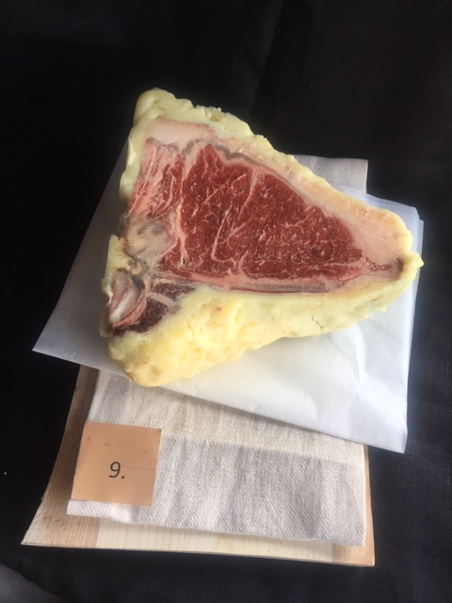

Nummer: | 9
Producent: | Böja Stommen AB
Plats: | Böja
Ras: | Wagyu 50% SRB 50%
Levnadsätt: | Lösdrift & bete fri tillgång till foder
Ålder: | 51 mån
Kön: | Oxe
Slakteri: | Ekbacken
Slaktdatum: | 2021 04 08
Slaktvikt: | 551 kg
Formklass: | U-
Fettklass: | 5-
Nedkylning: | Sakta till under 6° på 24h.
Hängning hel/halv: | Bäckenben 15 dagar
Nedskärning detalj: | 2021 04 23
Hängmörning: | 29 dagar i +2,5 luft 75%
Förpackning | Vaxat papper
Levererat: | 2021 05 24
Antal kockar: | 13

Kockar | UTSEENDE | MÖRHET | SAFTIGHET | SMAK | Potential
 | Skala 1-10 | Skala 1 - 10 | Skala 1-10 | Skala 1 - 10 | 35-50 poäng = Exceptionell råvara
 | x 1 | x 1 |  | x 2 | 30-34 = Utmärkt råvarukvalité
 |  |  |  |  | 25-29 = Hög råvarukvalité |  |  | Utseende | Mörhet | Saftighet | Smak | Total
 |  |  |  |  | 20-24 = Standard råvara |  | Kock 1 | 8.5 | 8.5 | 6.5 | 7
Kock 1 | 8.5 | 8.5 | 6.5 | 7 |  |  | Kock2 | 9 | 7 | 7 | 7
Kock2 | 9 | 7 | 7 | 7 |  |  | Kock 3 | 8 | 6 | 6 | 6
Kock 3 | 8 | 6 | 6 | 6 |  |  | Kock 4 | 7 | 7 | 6 | 5
Kock 4 | 7 | 7 | 6 | 5 |  |  | Kock 5 | 8 | 9 | 8 | 8
Kock 5 | 8 | 9 | 8 | 8 |  |  | Kock 6 | 8 | 7 | 7 | 7
Kock 6 | 8 | 7 | 7 | 7 |  |  | Kock 7 | 9 | 8 | 8 | 8
Kock 7 | 9 | 8 | 8 | 8 |  |  | Kock 8 | 8 | 7 | 6 | 7
Kock 8 | 8 | 7 | 6 | 7 |  |  | Kock 9 | 8 | 8 | 8 | 9
Kock 9 | 8 | 8 | 8 | 9 |  |  | Kock 10 | 8 | 7 | 8 | 8
Kock 10 | 8 | 7 | 8 | 8 |  |  | Kock 11 | 7.5 | 7 | 5 | 6
Kock 11 | 7.5 | 7 | 5 | 6 |  |  | Kock 12 | 8 | 8 | 7.5 | 7
Kock 12 | 8 | 8 | 7.5 | 7 |  |  | Kock 13 | 6.5 | 6 | 6 | 5.5
Kock 13 | 6.5 | 6 | 6 | 5.5 |  |  | Kock 14 | #REF! | #REF! | #REF! | #REF!
summa | 103.5 | 95.5 | 89 | 181 | 36.08
potential | 7.96 | 7.35 | 6.85 | 13.92 | 36.1

TILLAGNINGSPROTOKOLL |  |  |  |  | KOCKARNAS KOMMENTARER:
Förpackning: | Blå insatspåse |  |  |  | Utseende i rå form: | Fint marmorerad talgad med en fin doft och fasthet i köttet
Utseende: |  |  |  |  |  | Modell större
Tillagning: | Brynt i panna i 3 cm skivor
Metod: | Rationalugn
Salt: | Havssalt |  |  |  | Mörhet: | Mycket hög mörhet
Temperatur ugn: | 130° |  |  |  |  | Gansk bra mörhet
Före:
Efter: | 26° |  |  |  | Saftighet: | Lätt torr i konsistensen. Tjockare fibrer
Ur ugn: | 51° |  |  |  |  | Fettet var svårt att äta?
Efter vila: |  |  |  |  |  | Behåller saften rätt bra. Mjuk i texturen.
Tid i ugn: |  |  |  |  | Smak: | God första smak med välhängd ihållande smak
Vila tid: |  |  |  |  |  | Mycket smörig nötig smak på kappan
 |  |  |  |  |  | Mycket bra överlag!! Liten oljighet i smaken.
Kommenter EXRÅ: | Fint talgad med bra snitt. |  |  |  |  | God ganska mild köttsmak med mindre hängsmak än anade.
 | Lite benflisor att hantera. |  |  |  |  | Milt smörigt! Svamp, umami och liten syrlighet

